enero-marzo
Oficina de Acceso a la Información
Estadísticas de Solicitudes Consolidado Trimestral- Enero- Marzo 2024

Medio de Solicitud | Recibidas | Pendientes | Resueltas en menos de 5 días | Resueltas en más de 5 días | Rechazada en menos de 5 días | Rechazada en menos de 5 días | Transferida a otra institución
Física | 1 | 0 | 1 | 0 | 0 | 0 | 0
Electrónica | 1 | 0 | 0 | 1 | 0 | 0 | 0
311 | 3 | 0 | 0 | 3 | 0 | 0 | 0
SAIP | 3 | 0 | 0 | 3 | 0 | 0 | 0
Total | 8 | 0 | 1 | 7 | 0 | 0 | 0

MES | SAIP | 311 | CORREO | FISICA
ENERO | 1
FEBRERO
MARZO | 2 | 3 | 1 | 1
TOTAL | 3 | 3 | 1 | 1 | 8

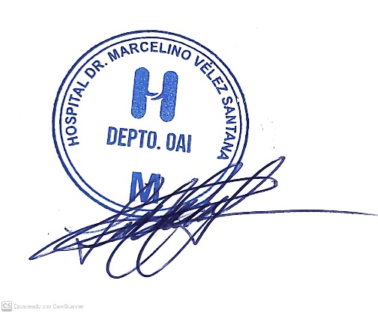

Lic. Lucy Cuevas
Responsable de Acceso a la Información

